Titel
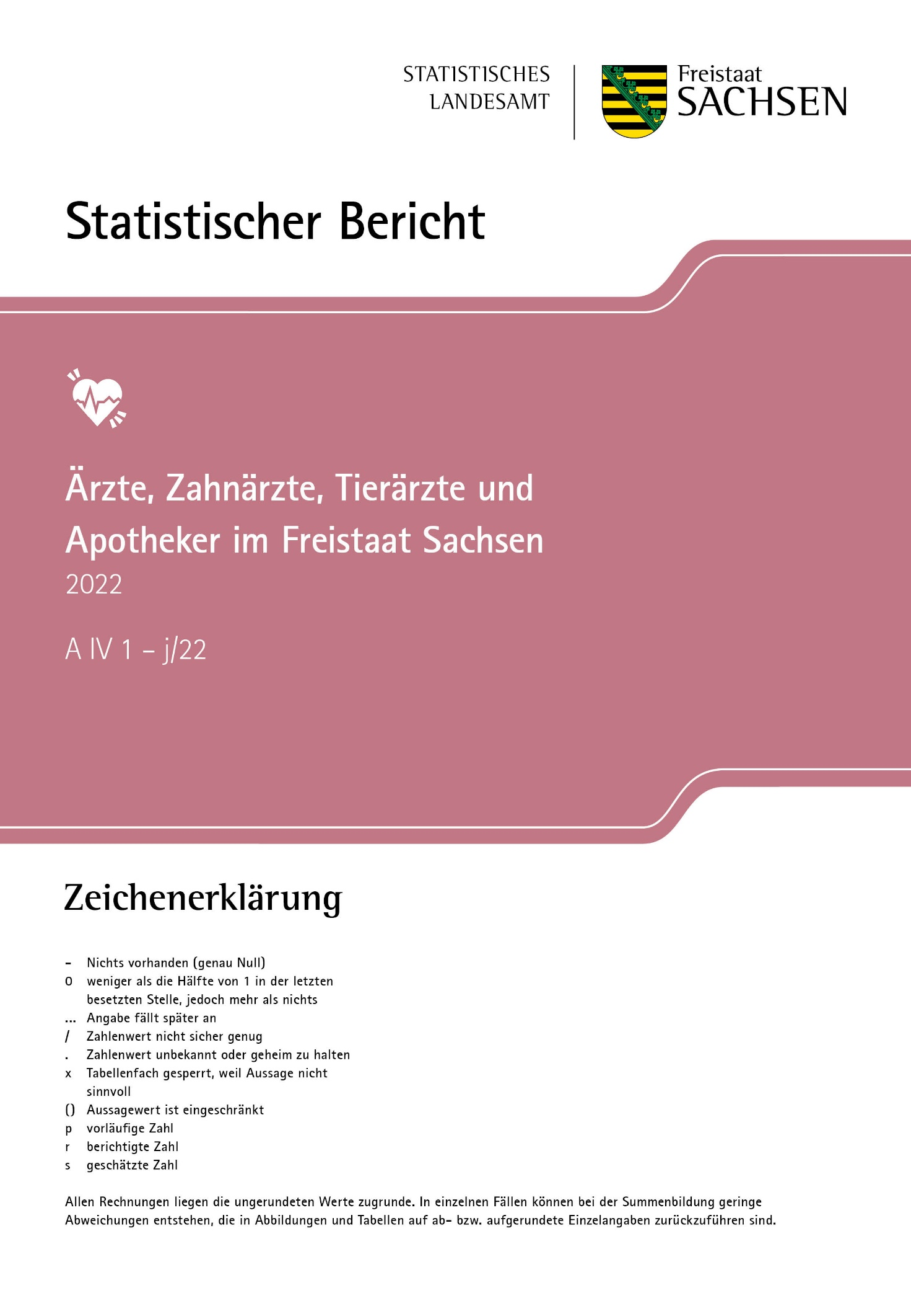
Inhalt

Impressum
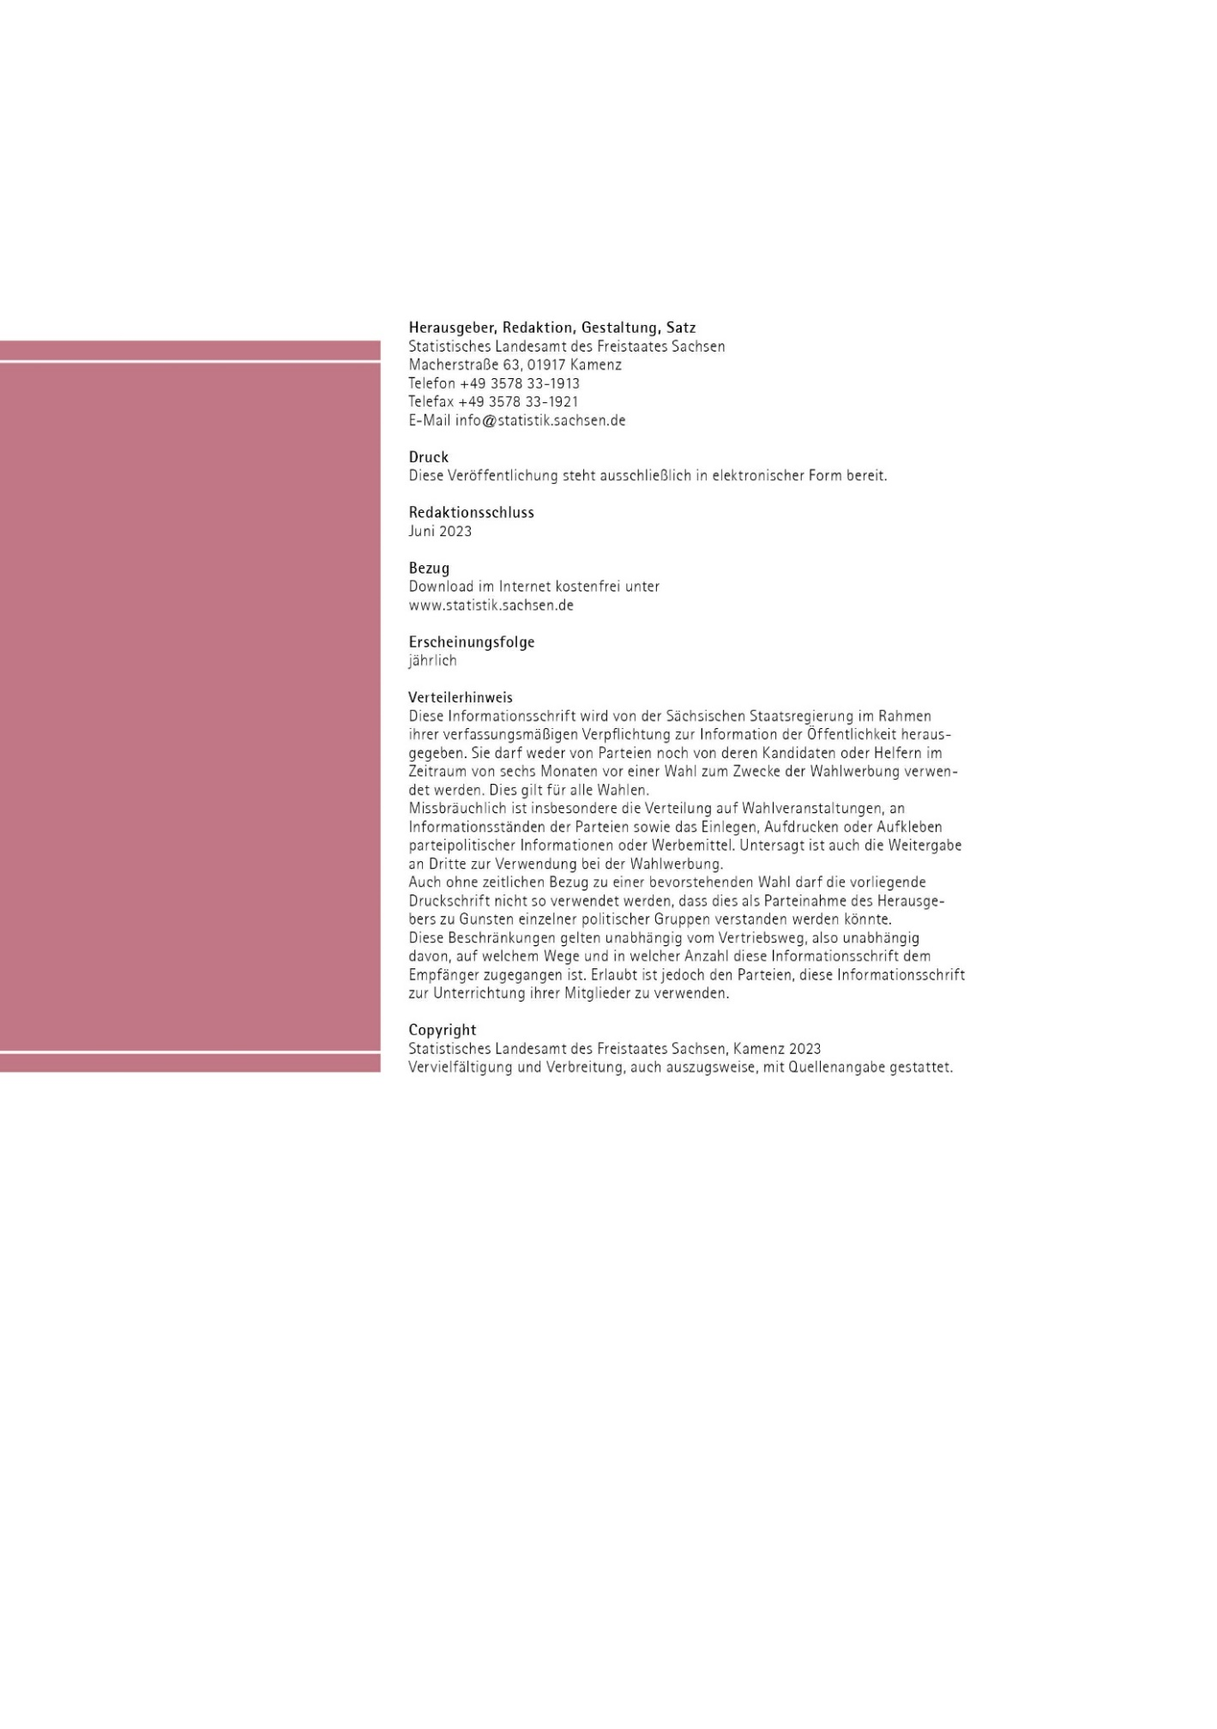
Inhalt
Impressum

T7
Zeit
Inhalt
7. Ärzte/Ärztinnen in Niederlassung am 31. Dezember 2022 nach Kreisfreien Städten und Landkreisen sowie ausgewählten Fachgebieten
Kreisfreie Stadt Landkreis Land | Insgesamt | Mit Fachgebiet Allgemeinmedizin/ Praktischer Arzt/Praktische Ärztin1) | Mit Fachgebiet Chirurgie2) | Mit Fachgebiet Innere Medizin | Mit Fachgebiet Frauenheilkunde und Geburtshilfe | Mit Fachgebiet Kinder- und Jugendmedizin
Chemnitz, Stadt | 474 | 90 | 27 | 104 | 43 | 26
Erzgebirgskreis | 436 | 123 | 33 | 79 | 33 | 24
Mittelsachsen | 426 | 128 | 21 | 80 | 36 | 20
Vogtlandkreis | 325 | 95 | 19 | 68 | 22 | 17
Zwickau | 485 | 134 | 26 | 92 | 38 | 25
Dresden, Stadt | 1294 | 245 | 71 | 271 | 101 | 74
Bautzen | 455 | 137 | 21 | 96 | 36 | 23
Görlitz | 368 | 108 | 18 | 82 | 29 | 21
Meißen | 402 | 99 | 26 | 89 | 23 | 26
Sächsische Schweiz-Osterzgebirge | 383 | 113 | 20 | 79 | 29 | 24
Leipzig, Stadt | 1502 | 291 | 98 | 245 | 108 | 79
Leipzig | 450 | 146 | 24 | 79 | 26 | 25
Nordsachsen | 308 | 96 | 18 | 62 | 18 | 15
Sachsen | 7308 | 1805 | 422 | 1426 | 542 | 399
_____
Ärzte/Ärztinnen in Niederlassung: Einschließlich Ärzte/Ärztinnen in Einrichtungen gemäß § 311 SGB V und Angestellte, Teilzeitangestellte,
Praxisassistenten/Praxisassistentinnen.
1) Einschließlich Facharzt/-ärztin "Innere Medizin und Allgemeinmedizin (Hausarzt/-ärztin)".
2) Gebiet Chirurgie (ohne Orthopädie).

T8
Inhalt
8. Einwohner/Einwohnerinnen je Arzt/Ärztin in Niederlassung am 31. Dezember 2022 nach Kreisfreien Städten und Landkreisen sowie ausgewählten Fachgebieten
Kreisfreie Stadt Landkreis Land | Insgesamt | Mit Fachgebiet Allgemeinmedizin/ Praktischer Arzt/Praktische Ärztin1) | Mit Fachgebiet Chirurgie2) | Mit Fachgebiet Innere Medizin | Mit Fachgebiet Frauenheilkunde und Geburtshilfe3) | Mit Fachgebiet Kinder- und Jugendmedizin4)
Zeit
Chemnitz, Stadt | 524 | 2762 | 9206 | 2390 | 2552 | 1284
Erzgebirgskreis | 754 | 2674 | 9965 | 4163 | 4453 | 1782
Mittelsachsen | 706 | 2349 | 14316 | 3758 | 3666 | 1986
Vogtlandkreis | 685 | 2344 | 11719 | 3275 | 4589 | 1607
Zwickau | 641 | 2320 | 11955 | 3379 | 3677 | 1587
Dresden, Stadt | 435 | 2299 | 7934 | 2079 | 2412 | 1118
Bautzen | 654 | 2173 | 14177 | 3101 | 3625 | 1799
Görlitz | 679 | 2312 | 13871 | 3045 | 3857 | 1538
Meißen | 600 | 2438 | 9282 | 2712 | 4643 | 1274
Sächsische Schweiz-Osterzgebirge | 643 | 2179 | 12310 | 3117 | 3721 | 1467
Leipzig, Stadt | 410 | 2117 | 6287 | 2515 | 2511 | 1102
Leipzig | 579 | 1784 | 10851 | 3297 | 4428 | 1463
Nordsachsen | 649 | 2082 | 11101 | 3223 | 4858 | 1823
Sachsen | 559 | 2264 | 9683 | 2866 | 3328 | 1400
_____
Ärzte/Ärztinnen in Niederlassung: Einschließlich Ärzte/Ärztinnen in Einrichtungen gemäß § 311 SGB V und Angestellte, Teilzeitangestellte,
Praxisassistenten/Praxisassistentinnen.
1) Einschließlich Facharzt/-ärztin "Innere Medizin und Allgemeinmedizin (Hausarzt/-ärztin)".
2) Gebiet Chirurgie (ohne Orthopädie).
3) Weibliche Bevölkerung über 15 Jahre.
4) Bevölkerung unter 15 Jahre.

T9
Inhalt
9. Ärzte/Ärztinnen in Niederlassung am 31. Dezember 2022 nach Kreisfreien Städten und Landkreisen sowie ausgewählten Fachgebieten je 100 000 Einwohner/Einwohnerinnen
Kreisfreie Stadt Landkreis Land | Insgesamt | Mit Fachgebiet Allgemeinmedizin/ Praktischer Arzt/Praktische Ärztin1) | Mit Fachgebiet Chirurgie2) | Mit Fachgebiet Innere Medizin | Mit Fachgebiet Frauenheilkunde und Geburtshilfe3) | Mit Fachgebiet Kinder- und Jugendmedizin4)
Zeit
Chemnitz, Stadt | 190.7 | 36.2 | 10.9 | 41.8 | 39.2 | 77.9
Erzgebirgskreis | 132.6 | 37.4 | 10.0 | 24.0 | 22.5 | 56.1
Mittelsachsen | 141.7 | 42.6 | 7.0 | 26.6 | 27.3 | 50.3
Vogtlandkreis | 146.0 | 42.7 | 8.5 | 30.5 | 21.8 | 62.2
Zwickau | 156.0 | 43.1 | 8.4 | 29.6 | 27.2 | 63.0
Dresden, Stadt | 229.7 | 43.5 | 12.6 | 48.1 | 41.5 | 89.4
Bautzen | 152.8 | 46.0 | 7.1 | 32.2 | 27.6 | 55.6
Görlitz | 147.4 | 43.3 | 7.2 | 32.8 | 25.9 | 65.0
Meißen | 166.6 | 41.0 | 10.8 | 36.9 | 21.5 | 78.5
Sächsische Schweiz-Osterzgebirge | 155.6 | 45.9 | 8.1 | 32.1 | 26.9 | 68.2
Leipzig, Stadt | 243.8 | 47.2 | 15.9 | 39.8 | 39.8 | 90.8
Leipzig | 172.8 | 56.1 | 9.2 | 30.3 | 22.6 | 68.4
Nordsachsen | 154.1 | 48.0 | 9.0 | 31.0 | 20.6 | 54.8
Sachsen | 178.8 | 44.2 | 10.3 | 34.9 | 30.0 | 71.4
_____
Ärzte/Ärztinnen in Niederlassung: Einschließlich Ärzte/Ärztinnen in Einrichtungen gemäß § 311 SGB V und Angestellte, Teilzeitangestellte,
Praxisassistenten/Praxisassistentinnen.
1) Einschließlich Facharzt/-ärztin "Innere Medizin und Allgemeinmedizin (Hausarzt/-ärztin)".
2) Gebiet Chirurgie (ohne Orthopädie).
3) Weibliche Bevölkerung über 15 Jahre.
4) Bevölkerung unter 15 Jahre.

T21
Inhalt
21. Fachpersonal der Gesundheitsämter am 31. Dezember 2022 nach Kreisfreien Städten und Landkreisen
Kreisfreie Stadt Landkreis Land | Insgesamt1) | Weiblich | Teilzeitbeschäftigte2) | Je 100 000 Einwohner/-innen
Chemnitz, Stadt | 96 | 76 | 55 | 38.6
Erzgebirgskreis | 93 | 81 | 54 | 28.3
Mittelsachsen | 69 | 60 | 25 | 23.0
Vogtlandkreis | 74 | 64 | 37 | 33.2
Zwickau | 78 | 66 | 27 | 25.1
Dresden, Stadt3) | 287 | 242 | 140 | 50.9
Bautzen | 72 | 68 | 32 | 24.2
Görlitz | 91 | 74 | 43 | 36.4
Meißen | 82 | 67 | 36 | 34.0
Sächsische Schweiz-Osterzgebirge | 67 | 59 | 45 | 27.2
Leipzig, Stadt3) | 202 | 180 | 114 | 32.8
Leipzig | 68 | 58 | 34 | 26.1
Nordsachsen | 51 | 43 | 21 | 25.5
Anzahl
Sachsen | 1,330 | 1,138 | 663 | 32.5
_____
1) Hauptamtlich Beschäftigte und nebenamtlich beschäftigte Ärzte/Ärztinnen und Zahnärzte/Zahnärztinnen.
2) Nur hauptamtlich Beschäftigte.
3) Einschließlich zusätzliches Personal der Erstuntersuchungsstelle für Asylbewerber.

